상품제안서
[주문제작]pvc캐릭터 줄자 | 상품코드: F27710

 |  |  |  |  |  |  | 02-412-0044 | www.easy1.co.kr
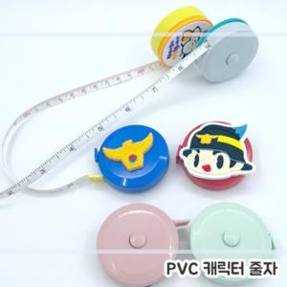

【상세/제작정보】 | 주문제작형 상품이므로 규격 및 색상에 따라 추가 금액이 있을 수 있습니다.

【인쇄/포장옵션】 | / 포장불가능

【공급단가】 | 수량 | 1,000~ | 2,000~ | 3,000~ | 5,000~ | 10,000~
*VAT별도 | 단가 | 1,920원 | 1,880원 | 1,840원 | 1,800원 | 1,760원

【상품 URL】 | https://dev.easy1.co.kr:443/src/goods_detail.php?gdno=27710

